User Authorization Mapping
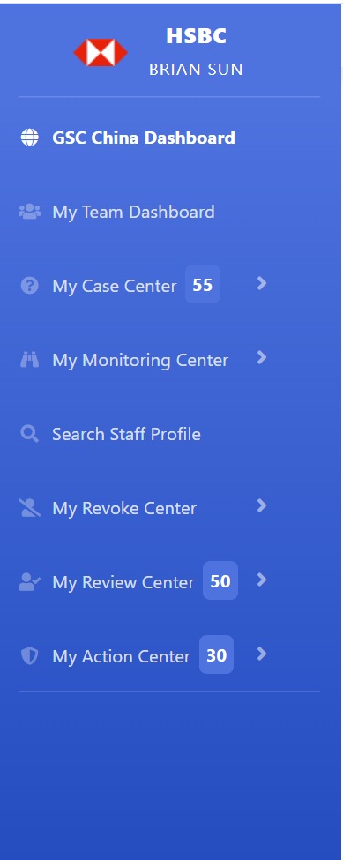
页面显示内容 |  |  |  | 用户组定义
主菜单 | 子菜单或子项目 | 点击元素 | 过滤菜单 | admin | Investigator | CAO | BM | PS
GSC China Dashboard | KPI：Confirmed Infection |  |  | 返回全部GSC的数据，支持下钻功能 | 返回全部GSC的数据，不支持下钻功能 | 返回全部GSC的数据，支持下钻功能 | 返回全部GSC的数据，支持下钻功能 | 返回全部GSC的数据，不支持下钻功能
 | KPI：Staff Under Monitoring
 | KPI: Access Revoked
 | KPI: Under Quarantine
 | Map Chart | 城市的红点 | 地图上的菜单
 | Bar Chart：Survey Participation | 单个bar
 | Bar Chart：Staff Work Status | 单个bar
 | Bar Chart：Staff Under Monitoring | 单个bar
My Team Dashboard | KPI：Confirmed Infection |  |  |  | 返回用户自己团队的数据
 | KPI：Staff Under Monitoring
 | KPI: Access Revoked
 | KPI: Under Quarantine
 | Map Chart | 城市的红点 | 地图上的菜单
 | Bar Chart：Survey Participation | 单个bar
 | Bar Chart：Staff Work Status | 单个bar
 | Bar Chart：Staff Under Monitoring | 单个bar
My Investigation Center | Non-Respondent |  |  | 返回全部GSC的数据，但不能提交信息 | 返回用户自己团队的数据 |  | 返回全部GSC的数据，但不能提交信息
 | Health Issue
 | Close Contact
 | Had Contact
 | Current in Hubei/Wenzhou
 | Been in Hubei/Wenzhou
 | Back from Hubei/Wenzhou
 | View Completed Cases
My Monitoring Center | Health Issue |  |  | 返回全部GSC的数据 | 返回用户自己团队的数据 |  | 返回全部GSC的数据
 | Close Contact
 | Had Contact
 | Current in Hubei/Wenzhou
 | Been in Hubei/Wenzhou
 | Back from Hubei/Wenzhou
 | Staff Travel
 | Close to Risky Location
Search Staff Profile |  | 用户录入的staffid |  | 根据staffid，可以搜索任意GSC员工数据 | 根据staffid，返回用户自己团队的数据，不能搜索非自己团队的成员数据 | 根据staffid，可以搜索任意GSC员工数据 | 根据staffid，可以搜索任意GSC员工数据
My Revoke Center | View Staff of Access Revoked |  |  | 返回GSC全部被revoke的员工list | 返回用户自己团队全部被revoke的员工list |  | 返回GSC全部被revoke的员工list
 | Revoke Staff's Access |  |  | 返回GSC全部access active的员工list，但不能提交revoke申请 | 返回用户自己团队全部access active的员工list，并能提交revoke申请 |  | 返回GSC全部access active的员工list，但不能提交revoke申请
 | Reactivate Staff's Access |  |  | 返回GSC全部access revoke的员工list，但不能提交reactivate申请 | 返回用户自己团队全部被revoke的员工list，并能提交reacitivate申请 |  | 返回GSC全部access revoke的员工list，但不能提交reactivate申请
 | Request in Process |  |  | 返回GSC所有的revoke和reactivation正在review和PS团队尚未执行的清单 | 返回用户自己团队成员的revoke和reactivation正在review和PS团队尚未执行的清单 |  | 返回GSC所有的revoke和reactivation正在review和PS团队尚未执行的清单
 | View Completed Requests |  |  | 返回GSC历史所有的revoke和reactivation已执行（PS）的request 清单 | 返回用户自己团队成员历史提交的revoke和reactivation已执行（PS）的request 清单 |  | 返回GSC历史所有的revoke和reactivation已执行（PS）的request 清单
My Review Center | My To-Do-List |  |  | 返回GSC当前所有的待CAO Review的request清单，但不能操作 |  | 返回GSC当前所有的待CAO Review的request清单，可以进行审批操作 | 返回GSC当前所有的待CAO Review的request清单，但不能操作
 | My Review History |  |  | 返回GSC历史所有已执行（PS）的reactivate request清单 |  | 返回GSC历史所有已执行（PS）的reactivate request清单 | 返回GSC历史所有已执行（PS）的reactivate request清单
My Action Center | My To-Do-List |  |  | 只读权限，不能操作 |  |  | 只读权限，不能操作 | 可以操作
 | My Action History |  |  | 只读权限，不能操作 |  |  | 只读权限，不能操作 | 可以操作

